Sheet1
nameen | namezh | wish | image
avatar1 | 夜影狂刀 | 新年快乐 | 
avatar2 | 洛璃 | 新年快乐 | 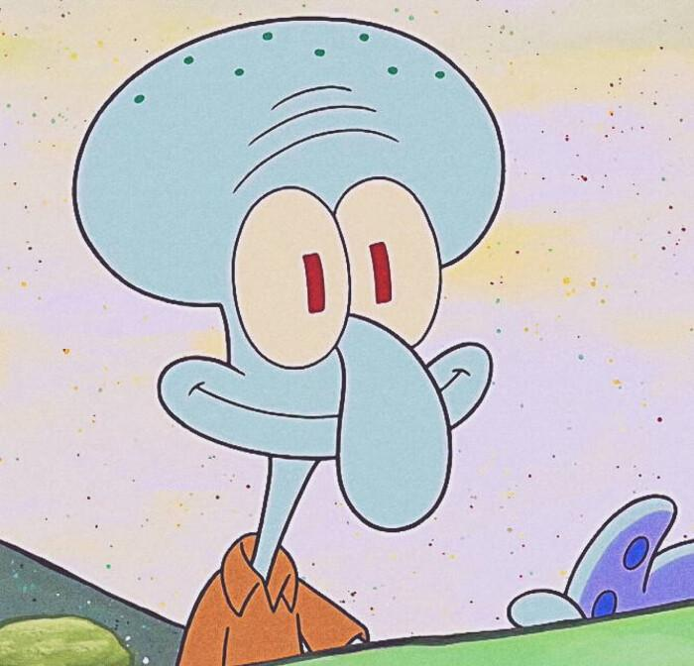
avatar3 | 奶茶战神 | 新年快乐 | 
avatar4 | 暗夜星尘 | 新年快乐 | 
avatar5 | 橘子汽水 | 新年快乐 | 
avatar6 | 白月初 | 新年快乐 | 
avatar7 | 幽冥剑客 | 新年快乐 | 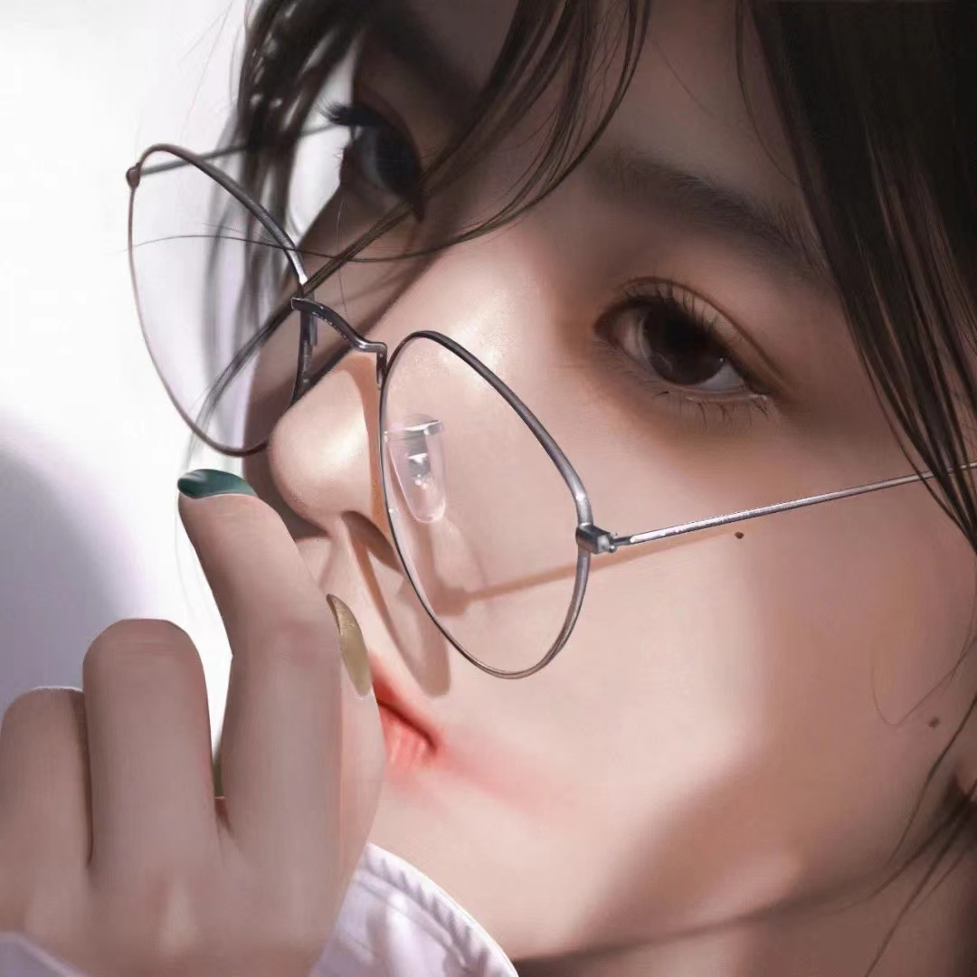
avatar8 | 花间一壶酒 | 新年快乐
avatar9 | 素衣染墨 | 新年快乐
avatar10 | 白狐仙尊 | 新年快乐
avatar11 | 猫耳朵饼干 | 新年快乐
avatar12 | 霜火流光 | 新年快乐
avatar13 | 风中追梦 | 新年快乐
avatar14 | 剑来无声 | 新年快乐
avatar15 | 蓝莓不打烊 | 新年快乐
avatar16 | 晨曦微光 | 新年快乐
avatar17 | 九尾小妖 | 新年快乐
avatar18 | 归途是星辰 | 新年快乐
avatar19 | 雨落心尘 | 新年快乐
avatar20 | 鱼丸粗面 | 新年快乐 | 

